RE Recycle material
Foxconn Industrial Internet Co.,Ltd Standard Operating Proceduce QUI ĐỊNH THAO TÁC TIÊU CHUẨN
Product Sản phẩm |  | Nvidia | Station Công đoạn | Change BGA SOP SOP thay BGA | Equipment, tool Thiết bị, dụng cụ | NA | Document code Mã tài liệu | SOP-NVB1-2023023 | Version Phiên bản | A | Page Trang | 1


H1
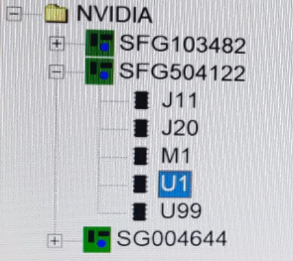
H2
1. Mở chương trình thay BGA như hình H1
Open the BGA replacement program image H1
2. Mở chương trình thay BGA của loại hàng cần thay BGA như hình H2
Open the BGA replacement program for the product that needs BGA replacement, image H2
3.Đặt bản cần thay BGA vào khuôn như hình H3
Place the plate that needs to be replaced into the mold,image H3
4.kích vào chức năng AVP của chương trình để cài đặt tiêu cự nhấc BGA như hình H4 và H5
Click on the AVP function of the program to set the BGA lifting focal length,Image H4 & H5
5.kích chuôt vào chức năng Desolder để khò nhác BGA lên như hình H6 và H7
Click on the Solder function to remove the BGA image H6 & H7
6.Sau khi máy BGA gia nhiệt xong miệng hút sẽ hút BGA lên,chuyển PCBA đã gỡ BGA đặt lên bàn nóng và hút thiếc trên PCB như hình H8
After the BGA machine finishes heating, the suction mouth will suck up the BGA, transfer the removed PCBA to the hot table and suck up the tin on the PCB, image H8
7. Dùng vải lau sạch trợ hàn dính trên PCBA như hình H9
Use a cloth to clean the solder flux stuck on the PCBA, Image H9
8. Dùng kính lúp để soi kiểm tra chân PIN vị trí pad của BGA xem có bất thường không (bong sơn, chập thiếc...)
Use a magnifying glass to check the BGA's PIN pad position to see if there are any abnormalities (flaking paint, short)
9. cho trợ hàn và đặt BGA như hình H10, chú ý chiều hướng của BGA trước khi đặt vào PCB
Add flux and place the BGA image H10, pay attention to the direction of the BGA before placing it on the PCB
10. Kích chuột vào tính năng solder để hàn BGA như hình H11 và H12
Click on the solder feature to solder the BGA,Image H11 & H12
11. Sau khi máy gia nhiệt kết thúc lấy bản ra check VI, Xray và test chức năng.
After the heating machine is finished, take the plate out to check VI, check Xray and test function
12. CHú ý: Nếu sản phẩm cần thay BGA đã gắn keo vào U53/U12 thì phải dùng công cụ che chắn để bảo vệ U53, cụ thể xem SOP che chắn U53
Note: If the product needs to be replaced with BGA glued to U53/U12, a shielding tool must be used to protect U53, specifically see SOP for shielding U53
 |  |  |  | Operation steps Các bước thao tác: |  |  |  | Reference image Hình ảnh minh họa
Equipmen Thiết bị (Jig & Fixture):
Equipment name Tên thiết bị |  | Specification Qui cách | Quantity Số lượng

BGA machine |  | Martin | 1
Máy hàn/soldering machine |  | Quick H203 | 1
Dây hút thiếc/Tin suction wire |  | CP-2515 | 1
trợ hàn/Flux |  | OM-338 | 1
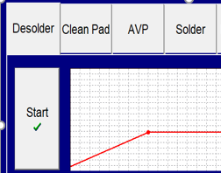
H4
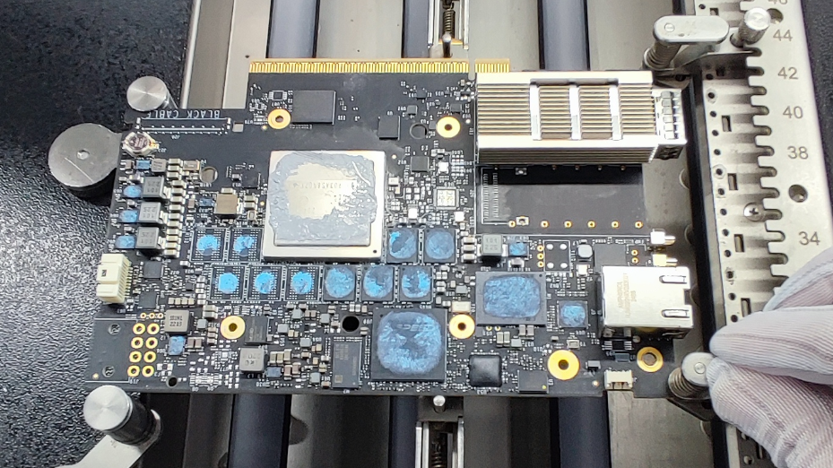
H3
Dây thiếc/Tin wire |  | 5C0101Y00 | 1
vải lau không bụi/dust-free cleaning cloth |  | N/A | 1
kính lúp/magnifying glass |  | kinh lup | 1
bàn nóng/heating table |  | Quick | 1

Attention item Hạng mục chú ý：

Yêu cầu đeo bao ngón tay khi thao tác
When handling requires wearing finger cots
1
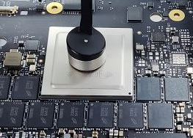
H5
H6
Yêu cầu đeo dây tĩnh điện khi thao tác
W When handling requires wearing electrostatic wire
2

3
Bàn nóng, máy hàn,cần quản chế nhiệt độ
Hot tables, welding machines, need temperature control

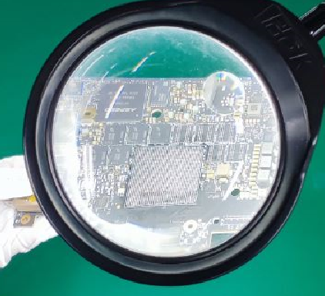
H10
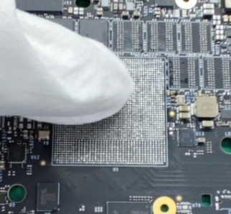
H8
 | Chức năng của chương trình thay BGA Function of BGA replacement program
H9
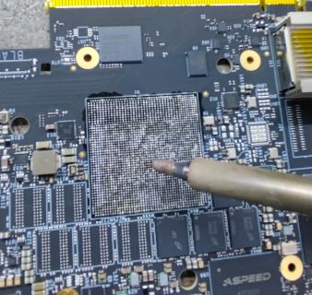
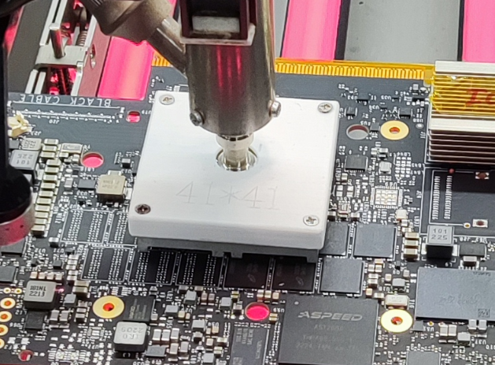
H7
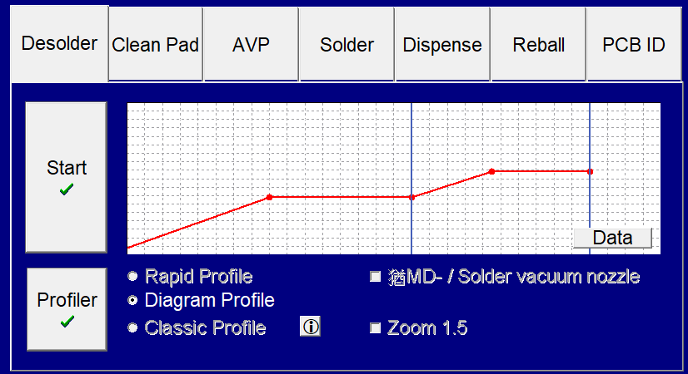
Hàn BGA
Tháo BGA
Gỡ và Đặt tự động
Bắt đầu thao tác

H11
H11
H11


              

